Capa_Cover

DEZEMBRO
•
2021

dfdfdfdf

Estatísticas das Finanças Públicas

Public Finance Statistics

Portugal

Sumário_Summary
 | Sumário / Summary

 | FINANÇAS PÚBLICAS
 | 3.º Trimestre 2021

 | Os valores observados no terceiro trimestre de 2021 pelo sector institucional das Administrações Públicas refletem o processo de recuperação da atividade económica após o efeito do impacto do confinamento no primeiro trimestre de 2021, causado pela pandemia de COVID-19.

 | Nos primeiros nove meses de 2021, o desempenho financeiro do sector institucional das Administrações Públicas (SEC2010) registou um saldo global negativo (B.9) de 3.846 milhões de euros (-2,5% do PIB), que compara com um saldo negativo de 7.508 milhões de euros registado no período homólogo de 2020 (-5,1% do PIB). No mesmo período, foi registado um saldo primário positivo de 116 milhões de euros, representando 0,1% do PIB (-2,1% no período homólogo).

 | No período em análise foi alcançada uma poupança bruta negativa de 513 milhões de euros, representando -0,3% do PIB (-1,5% no período homólogo).

 | A receita total do sector das Administrações Públicas cresceu 10,6%, significamente acima dos valores anuais registados nos anos pré-pandemia. Este desempenho foi sustentado num crescimento de 7,6% da receita fiscal, 6,4% das contribuições sociais e 15,4% de outras receitas correntes. Para a evolução da receita fiscal contribuiram o crescimento dos impostos sobre a produção e importação (+9,7%) e dos impstos sobre o rendimento e património (+4,4%). No terceiro trimestre de 2021, o peso da receita total correspondeu a 44,3% do PIB (42,2% no período homólogo de 2020).

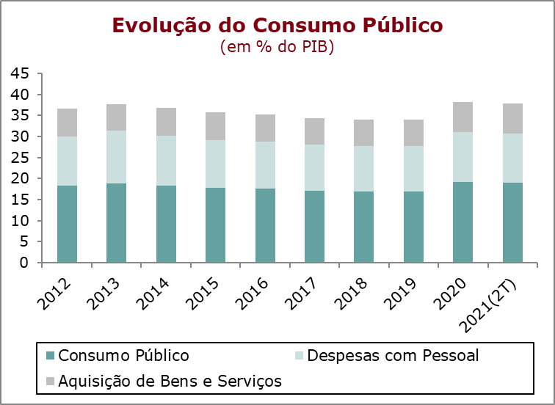 | Nos final do terceiro trimestre de 2021, a despesa registou um crescimento de 4,2%, resultado do aumento da despesa corrente em 5,4% e da diminuição da despesa de capital em 9,2%. O aumento da despesa corrente foi influenciado pelos crescimentos no consumo intermédio (6,6%), nas despesas com pessoal (5%), nas prestações sociais (4,1%) e nos subsídios pagos (31,3%), traduzindo ainda os efeitos das medidas excecionais de apoio à atividade económica tomadas no contexto da pandemia de COVID-19. Em sentido contrário salienta-se a redução nos encargos com juros (-9,2%). Nas despesas de capital, registou-se um crescimento formação bruta de capital fixo (+30,9%) e uma diminuição nas outras despesas de capital (-45%). Nos primeiros nove meses de 2021, a despesa total das Administrações Públicas representou 46,8% do PIB, menos 0,5 p.p. do que o registado no mesmo período de 2020

 | Nos primeiros nove meses de 2021, o consumo público registou um crescimento homólogo de 6,2%. Para esta evolução contribuiu o crescimento das despesas com pessoal em 5% e o crescimento das despesas com a aquisição de bens e serviços em 8,2%, a qual reflete um crescimento de 6,6% do consumo intermédio e de 4,2% do consumo de capital fixo. No mesmo período, o consumo público teve um peso de 18,6% do PIB, próximo do valor registado no período homólogo de 2020 (18,5%).

 | No final do terceiro trimestre de 2021, o stock de dívida pública bruta das Administrações Públicas representava 130,5% do PIB, menos 1,1 p.p. relativamente ao valor registado no trimestre homólogo e menos 4,7 p.p. que o valor registado no final de 2020.

Quadro_Table 7
QUADRO 7 |  |  |  |  |  |  |  |  |  |  |  |  | TABLE 7 | Índice/Index
Dinâmica da Dívida das Administrações Públicas - Em percentagem do PIB |  |  |  |  |  |  |  |  |  |  |  |  | Public debt dynamics - in percentage of GDP

 | 2011 | 2012 | 2013 | 2014 | 2015 | 2016 | 2017 | 2018 | 2019 | 2020 | III T 2020 | III T 2021
 |  |  |  |  |  |  |  |  |  |  | III Q 2020 | III Q 2021
1. Stock da dívida bruta (final do período) | 114.4 | 129.0 | 131.4 | 132.9 | 131.2 | 131.5 | 126.1 | 121.5 | 116.6 | 135.2 | 131.6 | 130.5 | 1. Stock of gross debt (end of the year figure)
2. Variação da dívida (p.p. do PIB) | 14.2 | 14.6 | 2.4 | 1.5 | -1.8 | 0.3 | -5.4 | -4.7 | -4.9 | 18.6 | -12.6 | -1.1 | 2. Change in debt (GDP p.p.)
3. Efeito dinâmico | 6.3 | 10.2 | 3.2 | 2.9 | -0.3 | -0.6 | -2.6 | -2.3 | -2.3 | 11.2 | : | : | 3. Snow-ball efect
Efeito juros | 4.3 | 4.9 | 4.8 | 4.9 | 4.6 | 4.1 | 3.8 | 3.4 | 3.0 | 2.9 | : | : | Interest effect
Efeito do crescimento nominal do PIB | 2.0 | 5.3 | -1.7 | -1.9 | -4.9 | -4.8 | -6.3 | -5.7 | -5.2 | 8.3 | : | : | Nominal growth of GDP effect
4. Efeito do Saldo Primário | 3.3 | 1.3 | 0.3 | 2.5 | -0.1 | -2.2 | -2.8 | -3.0 | -3.1 | 2.9 | : | : | 4. Primary balance effect
5. Outros | 4.5 | 3.1 | -1.0 | -3.9 | -1.3 | 3.2 | 0.0 | 0.7 | 0.4 | 4.4 | : | : | 5. Other
Quota de Mercado
 | Quota de Mercado | Exportações de Bens | Procura Externa
Fonte: BP e MF. |  |  |  |  |  |  |  |  |  |  |  |  | Source: BoP and MF.

